상품제안서
아이노트 맥세이프 무선 고속 충전 보조배터리 15W | 상품코드: F31784

 |  |  |  |  |  |  | 02-412-0044 | www.easy1.co.kr
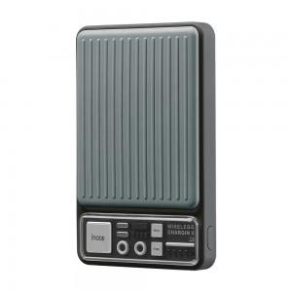

【상세/제작정보】

【인쇄/포장옵션】 | 레이저, 풀칼라 / 포장불가능

【공급단가】 | 수량 | 50~ | 100~ | 500~ | 1,000~ | 2,000~
*VAT별도 | 단가 | 23,280원 | 22,890원 | 22,310원 | 21,920원 | 21,340원

【상품 URL】 | https://dev.easy1.co.kr:443/src/goods_detail.php?gdno=31784

